24110
10. Escala de Experiencia de Inseguridad Alimentaria (FIES)

FIES es una medida de la gravedad de la inseguridad alimentaria a nivel del hogar que se basa en las respuestas directas de sí o no de las personas a ocho preguntas sencillas sobre su acceso a una alimentación adecuada. Es una escala de medición estadística similar a otras escalas estadísticas ampliamente aceptadas diseñadas para medir rasgos no observables como aptitud/inteligencia, personalidad y una amplia gama de condiciones sociales, psicológicas y relacionadas con la salud.
 |  |  | Organización de las Naciones Unidas para la Alimentación y la Agricultura: Situación de los precios de los alimentos, su impacto en los sistemas agroalimentarios de México | FAO en México | Organización de las Naciones Unidas para la Alimentación y la Agricultura
Criterio de sustentabilidad: Nivel en escala FIES | 59.1% | 33 millones de personas | mientras que 47.1% reportó reducción en el gasto en alimentos. | De acuerdo con el Índice Global de Seguridad Alimentaria (GFSI) 2022, México se ubica en el lugar 43 de un total de 113 naciones del mundo con un puntaje general de 69.1% en seguridad alimentaria. En Latinoamérica, México ocupa la sexta posición entre los 19 países evaluados en la región.
Verde (deseable): Inseguridad alimentaria leve | 47.1% |  | El 23.5% de la población vive en pobreza alimentaria (CONEVAL, 2022).
Amarillo (aceptable): Inseguridad alimentaria moderada | 8.3%
Rojo (insostenible): Inseguridad alimentaria grave | 3.7% | 4.8 millones de personas | Con base en datos de la Organización de las Naciones Unidas para la Alimentación y la Agricultura (FAO), refiere Salgado Nieto, aproximadamente 3.7 por ciento de la población mexicana vive inseguridad alimentaria severa, pero si se añade la disminución en la cantidad y calidad, la cifra aumenta a 26 por ciento. “Es decir, casi una cuarta parte de la población –33 millones de personas, en promedio– enfrenta algún nivel de inseguridad alimentaria por el aumento de precios en los víveres”.
 | Fuente: ONU |  | Inseguridad alimentaria: casi un cuarto de la población mexicana - UNAM Global
 |  |  |  |  |  | 2022
 |  |  |  |  |  | 34.9% | Impacta a 60.8% de hogares inseguridad alimentaria (eleconomista.com.mx)
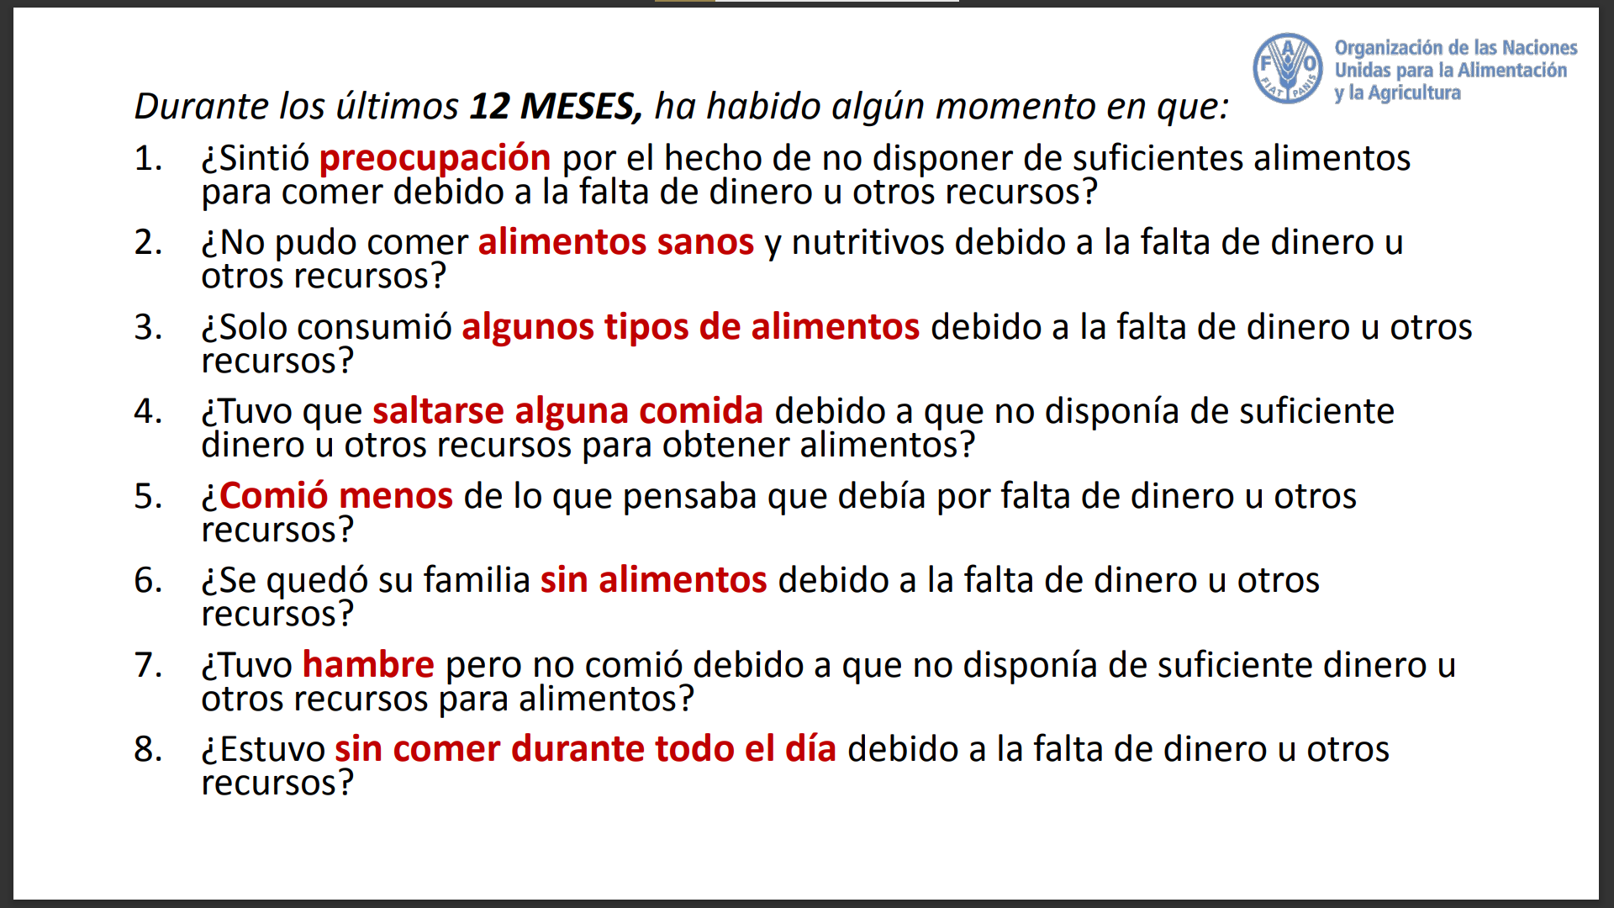
 |  |  |  |  |  | 15.8%
 |  |  |  |  |  | 10.1%

 |  |  |  |  | EN INSEGURIDAD ALIMENTARIA | 60.8%
 |  |  |  |  | EN SEGURIDAD ALIMENTARIA | 39.2%

 |  |  |  |  | Fuente: El Economista

